Packing
Packing

鋼捲: | 每顆鋼捲(站/倒),外圈(鐵/紙),內圈(鐵/紙),兩側(鐵/紙) 用_____eye(鐵/PP) X ___ cycle(鐵/PP)做綑綁.

 | Ex:
 | 每顆鋼捲(站/倒),外圈(鐵/紙),內圈(鐵/紙),兩側(鐵/紙)用_4+0 eye(鐵/PP) X 3+2 cycle(鐵/PP)做綑綁

鐵線: | 每顆鐵線用用_____eye(鐵帶/鐵線) X ___ cycle(鐵帶/鐵線)做綑綁.

鐵板: | 每捆鐵板用_____包裝,用___鐵/PP加上底部木頭做綑綁

 | EX:
 | 每捆鐵板用塑膠紙包裝,用_4~6_鐵/PP加上底部木頭做綑綁

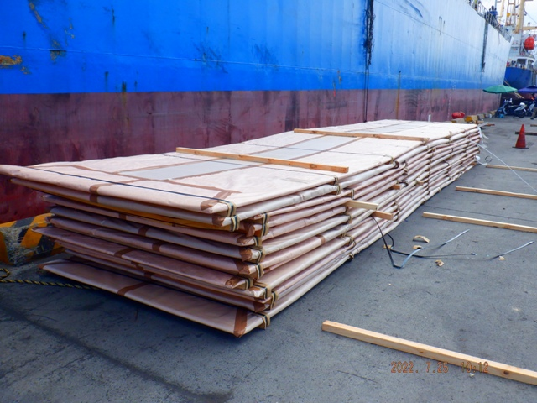

Bar: | 每捆有 支用(鐵線/鐵帶)做捆綁.

 | EX:
 | 每捆有 6~8 支用(鐵線/鐵帶)做捆綁.

包裝管: | 每捆用藍色塑膠布包裝,用____(鐵帶/尼龍)做綑綁

 | EX:
 | 每捆用藍色塑膠布包裝,用_6+2_(鐵帶/尼龍)做綑綁

Mark
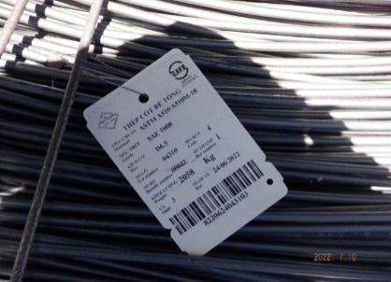
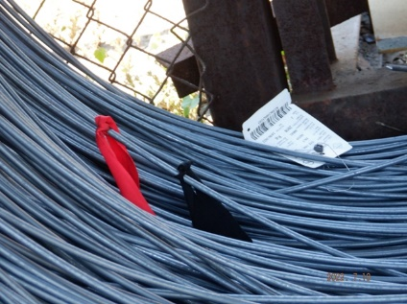
Mark

鋼捲: | 每個鋼捲貼有______張標籤,在(內圈/一側)

Billet: | 每支鋼胚爐號(漆/鋼印),________顏色(漆/印) ___條,在(各一側/同側)
 | EX:
 | 每支鋼胚爐號(漆/鋼印), 綠 顏色(漆/印) 2條,在(各一側/同側)
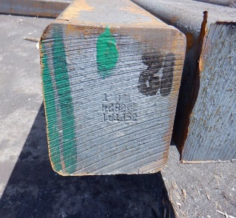

 | 每支鋼胚爐號(漆/鋼印), 棕+黑 顏色(漆/印) 各1條,在(各一側/同側)
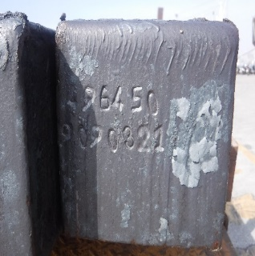
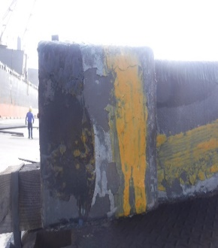

鐵板: | 每片鐵板上方漆有標籤,(一側/兩端)有漆上標籤, (一側/兩端)有漆上 色
 | EX:
 | 每片鐵板上方漆有標籤,(一側/兩端)有漆上標籤, (一側/兩端)有漆上 藍 色
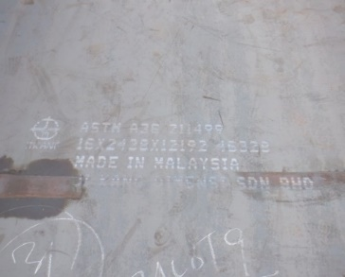
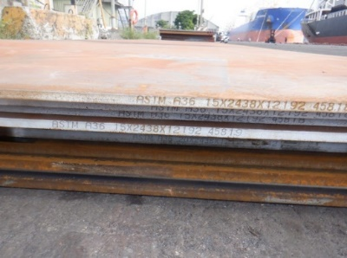
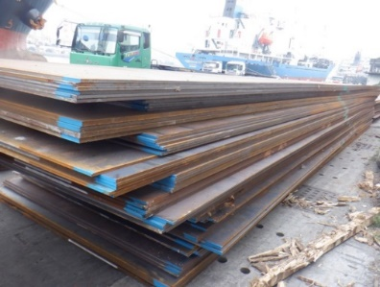

Bar: | 每捆一側貼有 張標籤,並掛有___標籤
 | 每支鐵心兩端漆有標籤和__色

WR: | 每顆鐵線掛有___標籤並綁有___色絲帶

 | EX:
 | 每顆鐵線掛有_1_標籤並綁有 紅 色絲帶

Damage
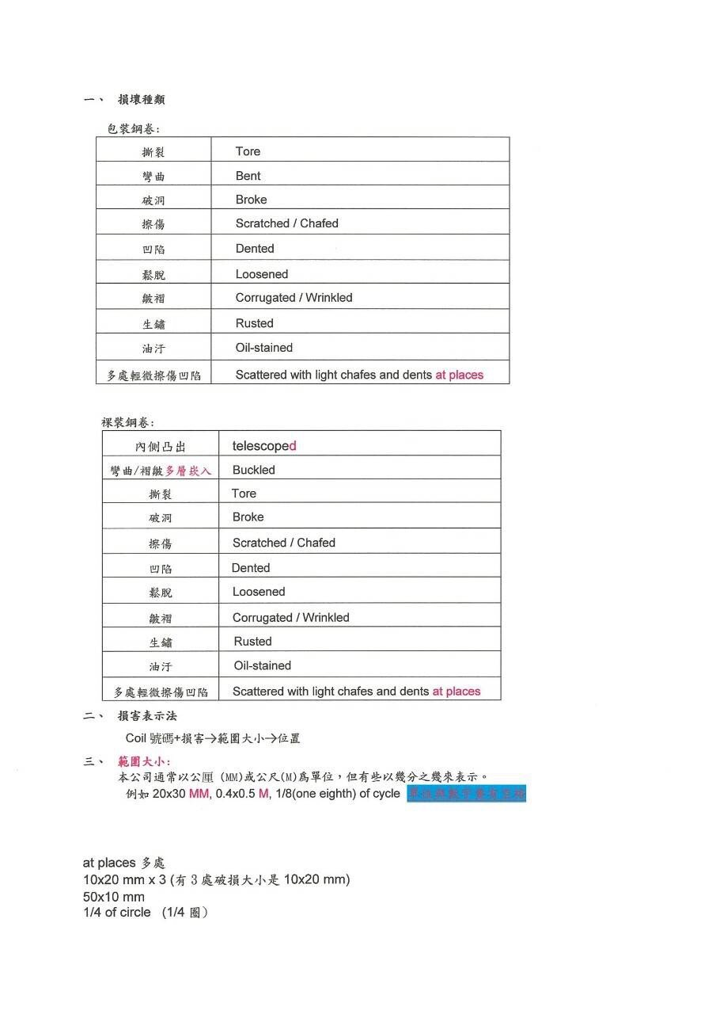

生鏽等級-AB
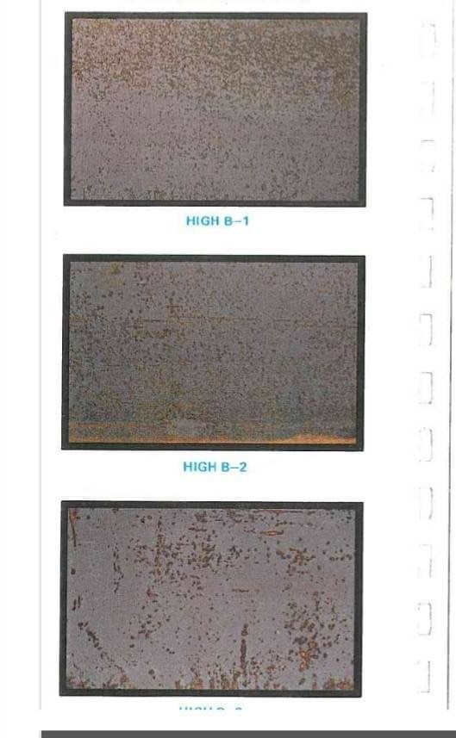
HIGH A | LOW A

HIGH B | LOW B

生鏽等級-CD
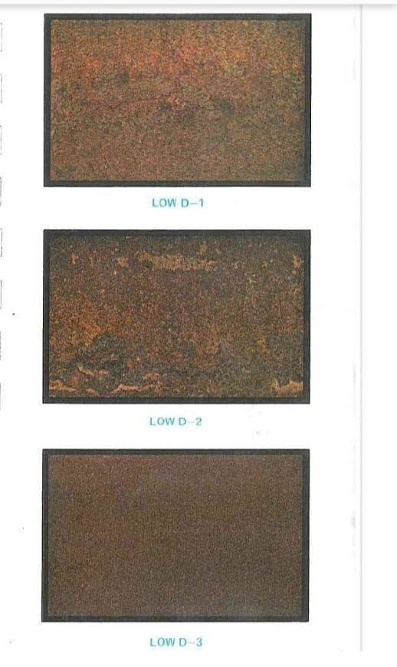
HIGH C | LOW C

HIGH D | LOW D

